Миксер
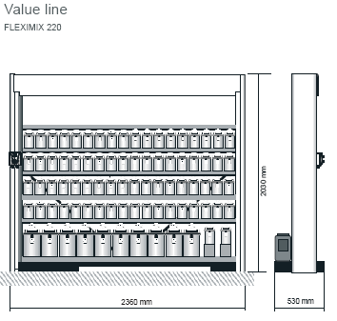
CHALLENGER ®

Прайс на миксерное оборудование и цветовую документацию

Артикул | Наименование | Количество | Цена(за шт) | Итого
D15337305 | Миксерная установка Alphamix длина 160 см с крышками | 1 | 43,000 | 43,000
D15338765 | Миксерная установка Alphamix длина 220 см без крышек | 1 | 27,000 | 27,000
D14769261 | КРЫШКИ-ДОЗАТОРЫ для банок 1Л | 81 | 350 | 28,350
D15332764 | КРЫШКИ-ДОЗАТОРЫ для банок 3,5Л | 8 | 350 | 2,800
D15338103 | ВЕСЫ (Sartorius) | 1 | 20,000 | 20,000
D15335230 | Колеровочные инструменты цветоподбора (плакат и веера 2К и BC) | 1 | 2,000 | 2,000
D15338758 | Рабочая поверхность (полка) для миксера Alphamix длина 160 см | 1 | 5,000 | 5,000
D15334969 | 7027 Acquire RX Standard СПЕКТРОФОТОМЕТР | 1 | 80,000 | 80,000

